المؤشرات الكلية

سوق العراق للاوراق المالية
جلسة الثلاثاء 2026/3/10 |  |  |  | تقرير أسعار الأسهم المتداولة لسوق العراق للأوراق المالية
الجلسة (46)
الاسهم المتداولة المدرجة و OTC |  |  | 1,288,961,320 |  |  | قيمة الأسهم المتداولة المدرجة و OTC |  | 1,973,731,199 |  |  | صفقات الشركات المدرجة وOTC | 1265
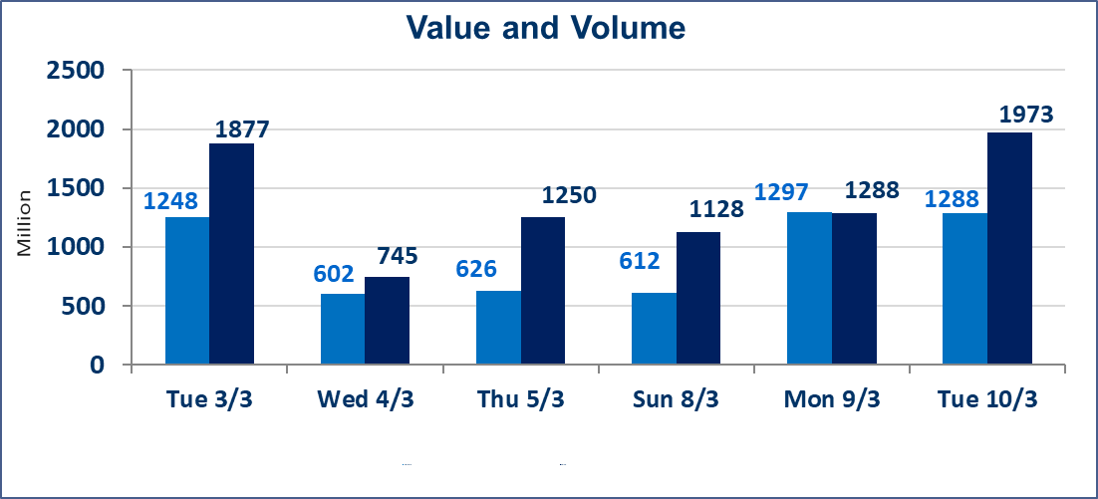
المؤشر60 ISX اليوم | 972.09 |  | نقطة |  |  | المؤشر15 ISX اليوم | 1223.90 | نقطة
المؤشر 60 ISX السابق | 956.12 |  | نقطة |  |  | المؤشر 15 ISX السابق | 1209.68 | نقطة
نسبة التغير | 1.67 |  | % |  |  | نسبة التغير | 1.18 | %
عدد النقاط | 15.97 |  | نقطة |  |  | عدد النقاط | 14.22 | نقطة

الشركات المدرجة | 104 | OTC | 14 | 118 |  | الشركات غير المتداولة المدرجة | 46 | OTC | 13 | 59
الشركات المتداولة | 47 | OTC | 1 | 48 |  | الشركات المرتفعة |  |  | 27
شركات الهيئة العامة |  |  |  | 1 |  | الشركات المنخفضة |  |  | 2
الموقوفة بقرار من هيأة الأوراق المالية |  |  |  | 10
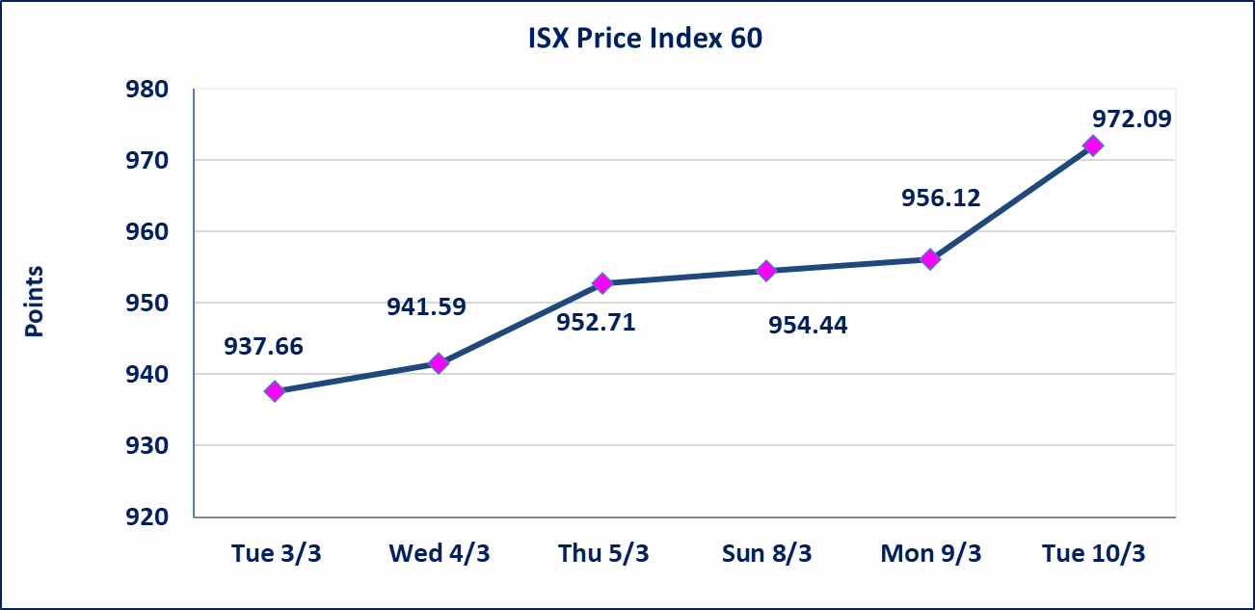
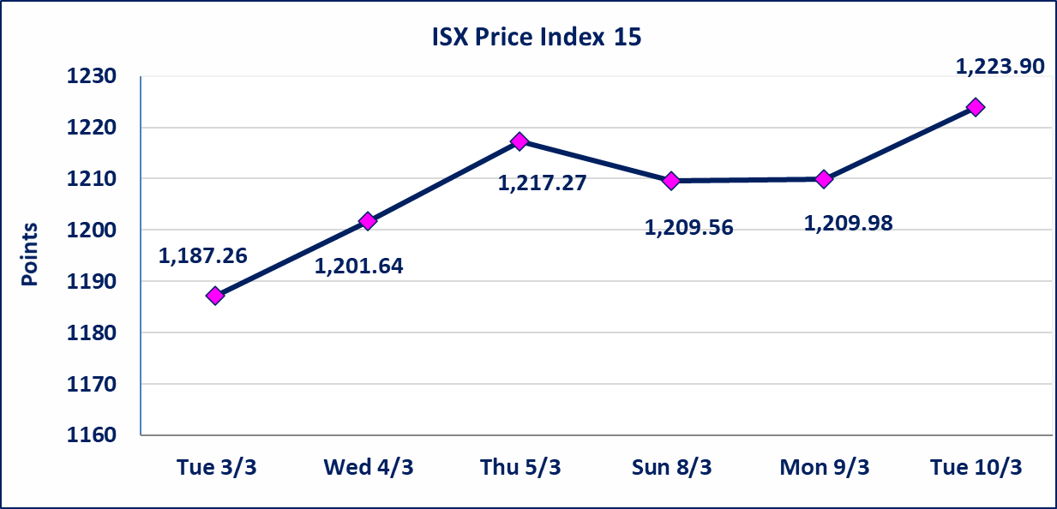

* | استنادا الى قرار الامانة العامة لمجلس الوزراء اعتبار يوم الاثنين 2026/3/16 عطلة رسمية بمناسبة ذكرى جرائم البعث وستنظم الجلسات اعتبارا من يوم الثلاثاء 2026/3/17
الحد الأعلى والادنى للتغير في السعر | نسبة التغير في كافة المنصات (5%) إرتفاعاً وإنخفاضاً من سعر الاغلاق السابق.
Web site : www.isx-iq.net E-mail : info-isx@isx-iq.net |  |  |  |  | 07834000034 - 07711211522 : ص . ب :3607 العلوية الهاتف |  |  |  |  |  | بغداد /الكرادة/ قرب المسرح الوطني /مجاور مصرف الخليج التجاري

نسبة التغير
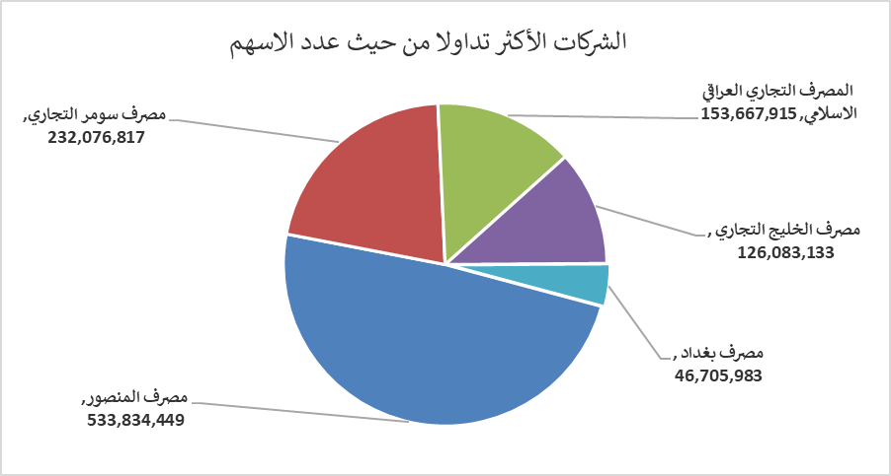
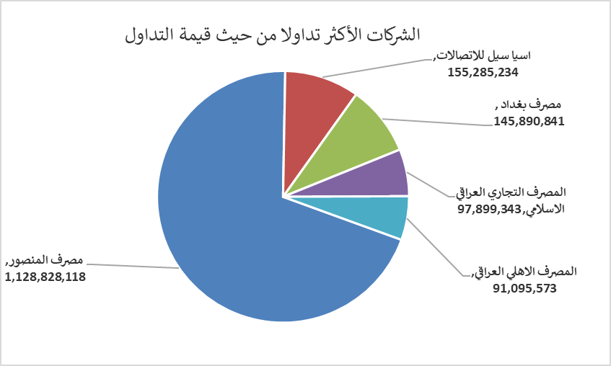
الشركات الأكثر ارتفاعاً وانخفاضاً

نسبة التغير لاسعار الاغلاق الاكثر ارتفاعاً |  |  |  | نسبة التغير لاسعار الاغلاق الاكثر انخفاضاً
اسم الشركة | اغلاق | التغير(%) | الاسهم المتداولة | اسم الشركة | اغلاق | التغير (%) | الاسهم المتداولة
مصرف سومر التجاري | 0.150 | 7.14 | 232,076,817 | مصرف الخليج التجاري | 0.330 | -2.94 | 126,083,133
الخازر لانتاج المواد الانشائية | 1.260 | 5.00 | 2,930,000 | البادية للنقل العام | 0.830 | -1.19 | 48,868
الحمراء للتامين | 4.000 | 4.99 | 75,232
بغداد العراق للنقل العام | 22.230 | 4.96 | 1,860,909
العراقية لصناعات الكارتون | 2.980 | 4.93 | 3,938,388

الشركات الاكثر نشاطا حسب الاسهم المتداولة (حجم التداول) |  |  |  | الشركات الاكثر نشاطا حسب القيمة المتداولة
اسم الشركة | اغلاق | التغير(%) | الاسهم المتداولة | اسم الشركة | اغلاق | التغير (%) | القيمة المتداولة
مصرف المنصور | 2.130 | 1.91 | 533,834,449 | مصرف المنصور | 2.130 | 1.91 | 1,128,828,118
مصرف سومر التجاري | 0.150 | 7.14 | 232,076,817 | اسيا سيل للاتصالات | 14.800 | 1.09 | 155,285,234
المصرف التجاري العراقي الاسلامي | 0.660 | 4.76 | 153,667,915 | مصرف بغداد | 3.150 | 1.94 | 145,890,841
مصرف الخليج التجاري | 0.330 | -2.94 | 126,083,133 | المصرف التجاري العراقي الاسلامي | 0.660 | 4.76 | 97,899,343
مصرف بغداد | 3.150 | 1.94 | 46,705,983 | المصرف الاهلي العراقي | 4.710 | 2.39 | 91,095,573

